Käynnistysohje
Makrotiedoston käynnistys, ohje
Pätee kaikkien Office-ohjelmien makrotiedostoihin

Kun olet käynnistänyt tiedoston, alussa tulee näkyviin:

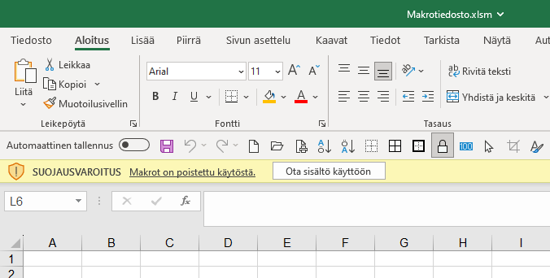

1
Ota sisältö käyttöön

Valitse

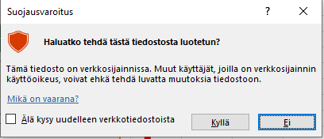

2
Sitten voi tulla näkyviin ikkuna
Haluatko tehdä tiedostosta luotetun?

Jos tulee, valitse kyllä

kyllä
ei

Nyt voit käyttää tiedoston kaikkia mahdollisuuksia

